Sheet1
削除
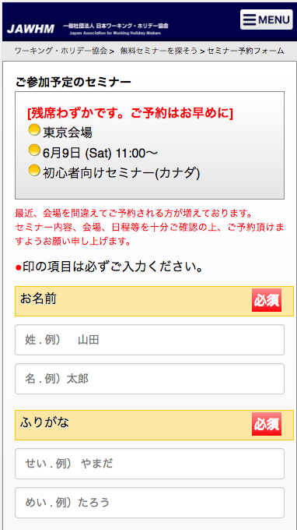

メニューボタンを削除
Xóa bỏ nút này

参考ＵＲＬ Đường tham khảo
https://jawhm.or.jp/seminar/ser/id/32493

【全４項目】

説明文章を追加
Thêm câu giải thích

印の項目は必ずご入力ください。 【全４項目】

入力フィールドの位置を変更
Thay đổi vị trí nhập lĩnh vực
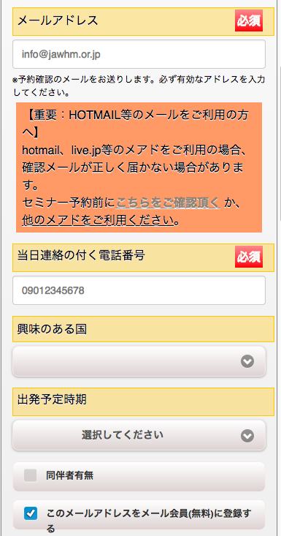

入力フィールドの位置を変更
Thay đổi vị trí

説明文章を変更
thay đổi câu giải thích

ワーホリに関する最新情報や、お役立ち情報を配信するメール会員（無料）に、このメールアドレスを登録する

説明文章を追加
Thêm câu giải thích
以上で必須入力は完了です。
アンケートにご協力いただき、注意事項を読んで
下の「予約する」ボタンを押してください。

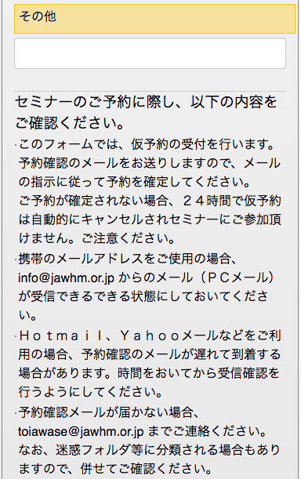

ボタンの位置を変更
Thay đổi vị trí nút
予約する（無料）
※仮予約のメールが届きます

説明文章を変更 Thay đổi câu giải thích
(文字の大きさ、文字の色、レイアウトに注意してください）
Chú ý: độ to của chữ, màu chữ và bố cục

予約する(無料）
※仮予約のメールが届きます

メールにお送りしたリンクにアクセスするまで、予約確定になりませんのでご注意ください。
＜ご注意＞
予約が確定されない場合、２４時間で仮予約は自動的にキャンセルされセミナーに参加できません。ご注意ください。
説明文章を追加
Thêm câu giải thích

削除

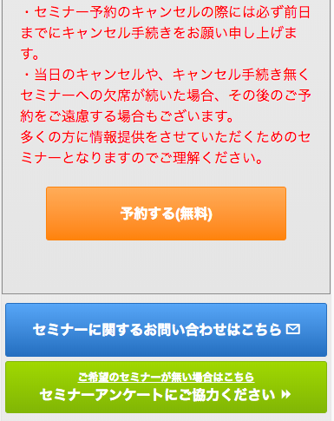

削除
Xóa bỏ

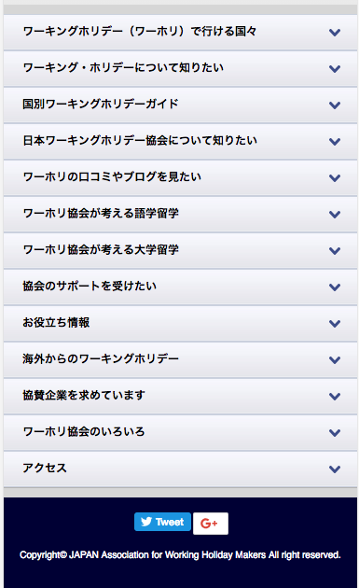

この部分は表示してください。
（削除しないように注意！！）
Thể hiện phần này
Chú ý: đừng xóa mất phần này nhé

